alapfogalmak
Számvitel | A számvitel a gazdálkodó működésének vagyoni, pénzügyi és jövedelmi helyzetét, valamint azok változásait tervszerűen rögzítő, feldolgozó és bemutató információs rendszer.

 | A számvitel NEMCSAK a könyvelés, könyvvezetést jelenti: a számvitel a könyvelés mellett a beszámoló összeállitása, elemzése, a bizonylatok feldolgozása, rögzitése, javitása, stb

Könyvvezetés | A könyvvezetés a gazdálkodó vagyonában és annak forrásaiban bekövetkező változások folyamatos, időrendi és rendszerezett nyilvántartása a számviteli szabályok szerint.

 | vagyon: minden, amije egy cégnek, gazdálkodónak van
 | források: a vagyon eredete, "honnan volt forrás (pénz) a vagyon megvásárlására

Üzleti év | Az üzleti év a gazdálkodó meghatározott időtartama, amelyre vonatkozóan a könyvvezetést végzi és amelyről beszámolót készít.

 |  |  |  |  | a) NEM HELYES, nem mindig kötelező a könyvvizsgálat
 |  |  |  |  | b) ez igaz, ez a helyes állitás
 |  |  |  |  | c) NEM HELYES nem tartozik a számvitelhez a társasági adóbevallás (és más adó sem)
 |  |  |  |  | d) NEM HELYES, a mérleg és az eredménykimutatás része a beszámolónak, de más fontos részek is vannak.

[ adózás és számvitel kapcsolata: van összefüggés, pl a könyvelő csinálja mindkettőt. De másfelől sokkal több a különbség, mint az egyezőség. A számvitel önálló törvény, célja: a vállalkozás megfelelő bemutatása. Az adótörvények célja: a költségvetés bevételeinek biztosítása. ]

Beszámoló fogalma | A beszámoló a gazdálkodó vagyoni, pénzügyi és jövedelmi helyzetéről, valamint azok alakulásáról az üzleti évre vonatkozóan készített, a számviteli törvényben meghatározott formájú és tartalmú kimutatás.

Beszámolók típusai | Éves beszámoló |  | Ezt a kettős könyvvitelt vezető vállalkozások készitik, elkészitése kötelező. A vizsgán ezt kérik számon
 | Egyszerüsített éves beszámló |  | A kettős könyvvitelt vezető vállalkozások VÁLASZTHATJÁK, HA bizonyos nagyságrendi mutatók értékét nem lépik túl.

 | Mikrogazdálkodói beszámoló |  | A legkisebb vállalkozások készitik, ha kettős könyvvitelt vezetnek. Nagyságrendi mutatók alapján történik a besorolás

 |  | nagyságrendi mutatók:
 |  | A) Mérlegfőöösszeg ("mérleg végeredménye, a vagyon értéke) |  |  |  | Egyszerüsitett éves beszámoló: Mérlegfőöösszeg : 2000 mft (2 milliárd), Éves nettó árbevétel = 4000 mft, létszám: 50 fő Ha ezek közül legalább 2-ben nem lépi át (egymást követő két évben)
 |  | B) Éves nettó árbevétel |  |  |  | Mikrogazdálkodói beszámoló: Mérlegfőöösszeg: 150 mft , Éves nettó árbevétel: 300 mft létszám = 10 fő |  | Ha ezek közül legalább 2-ben nem lépi át (egymást követő két évben)
 |  | C) Átlagos létszám

 | Egyszerüsített beszámoló |  | Ezt az egyszeres könyvvitelt vezető vállalkozások választják (számukra kötelező). Szinte minden cég(Kft, Bt, Rt, stb) kettős könyvvitelt vezet, egyszeres könyvvitelét csak bizonyos egyesületek, alapitványok, nonprofit szervezetek választanak.

 |  | !!! Az egyszerüsitett ÉVES beszámoló NEM UGYANAZ mint az egyzserüsitett beszámoló. !!!
 | Összevont, Konszolidált beszámoló: vállalatcsoportok készitik: Pl anyavállalat és leányvállat(ok) készitik a teljes csoportról.

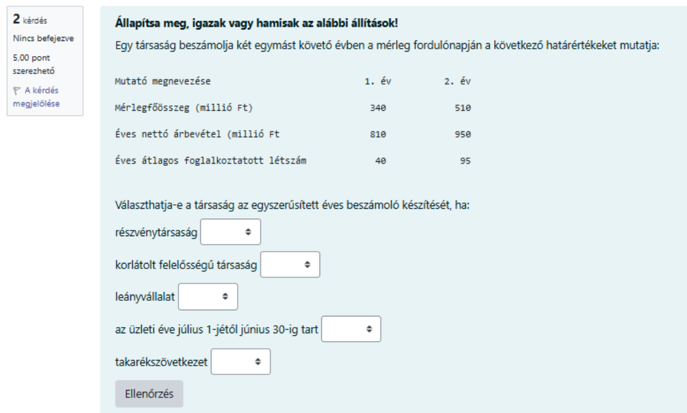

 |  |  |  |  | a) mindkettő létezik, ez helyes válasz
 |  |  |  |  | b) ezek a beszámoló részei, és nem a nevei, nem helyes válasz
 |  |  |  |  | c) NEM helyes, egyszerüsitett eredménylevezetés és a társasági adóbevallás sem egy beszámolófajta neve
 |  |  |  |  | d) helyes válasz (bár a mikrogazdálkodói beszámoló neve nem teljesen pontos )
 |  |  |  |  | e) helyes válasz (bár a mikogazd.-nak a neve nem teljesen pontos)

 | ÉVES BESZÁMOLÓ RÉSZEI: 3 + 1 része van
 | a 3 rész:
 | A) Mérleg
 | B) Eredménykimutatás
 | C) Kiegéazitő melléklet ( ez a mérleg és az eredménykimutatás szóbeli magyarázata )
 | + 1: rész: Üzleti jelentés
 | az éves beszámolót KÖZZÉ KELL tenni, mert nyilvános. Az üzleti jelentés NEM NYILVÁNOS, ezért azt NEM kell közzétenni. Ezért a törvény: az üzleti jelentés NEM RÉSZE a beszámolónak (hogy ne kelljen közzétenni), de KÖTELEZŐ ELKÉSZITENI

 |  |  |  |  |  |  | egy éves beszámolós kérdésben CSAK A 3 RÉSZT KELL figyelembe venni, az üzleti jelentést nem.

 |  |  |  |  |  |  | a) nem jó, üzleti terv nem része
 |  |  |  |  |  |  | b) nemjó, nincsenek összevont mérlegek
 |  |  |  |  |  |  | c) helyes válasz
 |  |  |  |  |  |  | d) nem jó, üzleti jelentés nem része.

 |  |  |  | ÉVES BESZÁMOLÓT mindegyik készithet
 |  |  |  | Egyszerüsitett éves beszámoló: Mérlegfőöösszeg : 2000 mft (2 milliárd), Éves nettó árbevétel = 4000 mft, létszám: 50 fő Ha ezek közül legalább 2-ben nem lépi át (egymást követő két évben)

 |  |  |  | a példában: mérlegfőööszeg mindkét évben alacsonyabb mint a határérték
 |  |  |  |  | Éves nettó árbevétel = mindkét évben alacsonyabb
 |  |  |  |  | Létszám: 1. évben alacsonyabb, 2.évben magasabb, nem felel meg
 |  |  |  | DE!!! A 3-ból elegendő kettőben megfelelni: tehát ÁLTALÁNOSSÁGBAN késztithet egyszerüsitett éves beszámolót.

 |  |  |  | van kivétel: bizonyos társasági formák esetében NEM választható egyzserüsités. Azoknál csak éves beszámoló lehet:

 |  |  |  |  | részvénytársaság (igazából csak az NYrt, de a vizsgán mindegyiket ide vették )
 |  |  |  |  | hitelintézet, pénzügyi vállalkozás
 |  |  |  | RT: nem választhat
 |  |  |  | KFT választhat
 |  |  |  | Leányvállalat: : választhat
 |  |  |  | üzleti év….. Nem szempont, választhat
 |  |  |  | takarékszövetkezet: nem választhat

Számviteli politika fogalma | A számviteli politika a gazdálkodó által kialakított belső szabályrendszer, amely meghatározza a számviteli törvény által biztosított választási, minősítési és értékelési lehetőségek alkalmazásának elveit és módszereit.

 | a számviteli politika a VÁLASZTHATÓ MÓDSZEREK ÖSSZEFOGLALÁSA

Számviteli politika részei | 4 db : | Pénzkezelési szabályzat
 |  | Értékelési szabályzat
 |  | Leltározási és leltárkészítési szabályzat
 |  | Önköltségszámítási szabályzat

 |  |  |  | a) NEM
 |  |  |  | b) nem pontos a megnevezés: igazából ez nem helyes.
 |  |  |  | c) helyes válasz, mindkettő van
 |  |  |  | d) helyes

Számviteli, könyvviteli szolgáltatás (könyvelési szolgáltatás) | A számviteli, könyvviteli szolgáltatás a számviteli törvény hatálya alá tartozó gazdálkodók könyvvezetési, beszámolókészítési, valamint az ezekhez kapcsolódó számviteli feladatainak szakszerű ellátása.

 | Számviteli szolgáltatást végezhet: regisztrált méglegképes könyvelő, és könyvvizsgáló.
 | a kontirozó könyvelő, vagy "sima" mérlegképes könyvelő csak alkalmazott lehet

 |  |  |  |  |  | a) nem, kontirozó nem
 |  |  |  |  |  | b nem, egyik sem
 |  |  |  |  |  | c) helyes
 |  |  |  |  |  | d) helyes

Könyvvizsgálat | A könyvvizsgálat a gazdálkodó számviteli beszámolójának független szakértő által végzett ellenőrzése abból a célból, hogy megállapítsa: a beszámoló a vonatkozó jogszabályoknak megfelelően, megbízható és valós képet ad-e a vállalkozás vagyoni, pénzügyi és jövedelmi helyzetéről.

 | a könyvvizsgálat NEM mindig kötelező, csak éves 600 mft árbevétel felett (2024 végéig 300 mft) és csak kettős könyvvitel esetén

 |  |  |  |  |  | a) nem helyes
 |  |  |  |  |  | b) nem helyes
 |  |  |  |  |  | c) igaz (igaz, hogy nem kötelező, mert nem mindenkinek kötelező )
 |  |  |  |  |  | d) nem helyes, mert nem minden kettős könyvvitelt vezetőnél kell.

 |  |  |  |  |  | a) helyes "valós összkép" a lényeg

 |  |  |  |  |  | b) adózást nem nézi

 |  |  |  |  |  | c) nem jó válasz, nem a könyvlést, hanema beszámolót nézi

 |  |  |  |  |  | d) nem helyes

Mérleg összefüggései
MÉRLEG
ESZKÖZÖK |  | FORRÁSOK
A. | BEFEKTETETT ESZKÖZÖK | D. | SAJÁT TŐKE
B. | FORGÓESZKÖZÖK | E. | CÉLTARTALÉKOK
C. | AKTIV IDŐBELI ELHATÁROLÁSOK | F. | KÖTELEZETTSÉGEK
 |  | G. | PASSZIV IDŐBELI ELHATÁROLÁSOK
ESZKÖZÖK ÖSSZESEN = A+B+C |  | FORRÁSOK ÖSSZESEN = D+E+F+G
AZ "ESZKÖZÖK ÖSSZESEN" ÉRTÉKE MINDIG MEGEGYEZIK A "FORRÁSOK ÖSSZESEN" ÉRTÉKÉVEL

 | Beszámoló: 3 részből áll: MÉRLEG, EREDMÉNYKIMUTATÁS, KIEGÉSZÍTŐ MELLÉKLET (+ 1 RÉSZ: ÜZLETI JELENTÉS)

 | MÉRLEG:
 | A vállalkozás VAGYONÁT MUTATJA MEG: "mije van a cégnek"
 | Eszközök: vagyon összetevőit
 | Források: vagyon eredete : "honnan származik" --> miből volt forrás megvásárolni az eszközöket.
 | Eszköz: Befektetett eszk, Forgóeszközök : "kézzelfogható vagyon"
 | Aktiv időbeli elhatárolás: könyveléstechnikai tétel.
 | Forrás: Saját tőke, Kötelezettségek (idegen tőke): "kézzelfogható forrás" "ki adta a pénzt"
 | SAJÁT TŐKE: a tualjdonosktól származik, KÖTELEZETTSÉGEK: idegen tőke, kölcsönök, hitelek tartozások
 | Céltartalék, Passziv időbeli elhatárolás: könyveléstechnikai tétel.

 | Mérleg: adott napra vonatkozik: Fordulónap: általános esetben december 31.
 | a fordulónap az üzelti év utolsó napja. AZ üzleti év mindig 12 hónap (kivételekkel), és általános esetben jan1-dec31 között van. Kivételes esetben el lehet tőle tárni.
...
 |  |  |  | a) költség NINCS a mérlegben
 |  |  |  | d) ez is helyes válasz, ez a vagyon két megjelenési formája

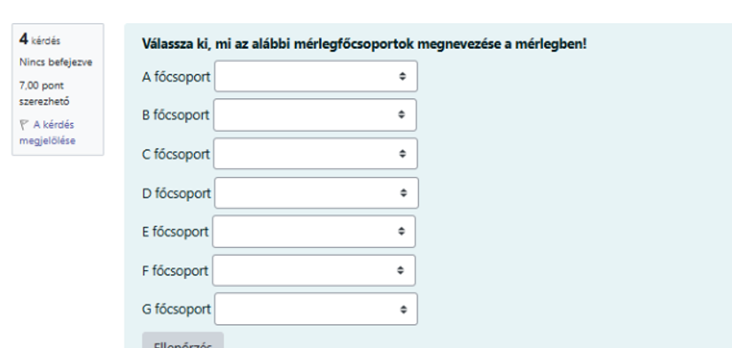

vizsgakérdések a mérlegből
sorolja be a következő forgóeszközöket a megfelelő MÉRLEGCSOPORTBA
FORGÓESZKÖZÖK csoportjai:
 | Készletek
 | Követelések
 | Értékpapirok
 | Pénzeszközök

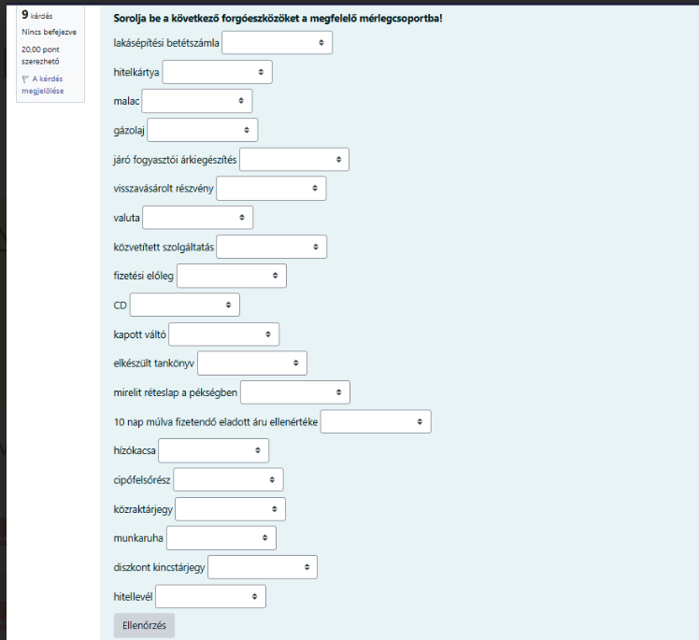

 | lakásépitési…. Minden bankszámla pénzeszköz (HA NINCS lkekötve több mint 1 évre)
 | hitelkártya: ezzel fizetni lehet, pénzeszköz
 | malac: a malacot lehet nevelni, aztán el lehet adni : minden amit eladásra szánunk az áru vagyis készlet
 | gázolaj: üzemanyag, ami készlet
 | járó fogyasztói árkiegészités: ezt vajon ki fizeti: állam.akkor követelés
 | visszavásárolt részvény: értékpapir
 | valuta: készpénz pénzeszköz (valuta: készpénz, deviza: számlán lévő pénz)
 | közvetített szolgáltatás: olyan szolgáltatás, amit eladunk. Minden amit eladunk az készlet
 | fizetési előleg: a dolgozónak adjuk, akkor követelés
 | CD: készlet
 | kapott váltó: követelés
 | elkészült tankönyv: mi állitottuk elő: akkor készlet, akár készen van, akár még készülne, akkor is
 | mirelit réteslap: el akarják adni, akkor készlet
 | 10 nap múlva fizetendő áru ellenértéke: ez egy rossz megfogalmazás
 |  | ha én adtam el, és nekem fognak fizetni 10 nap múlva. KÖVETELÉS
 |  | ha én vettem és nekem kell fizetni 10 nap múlva: rövid lejáratú kötelezettség
 | hizókacsa: mit kezdenek vele?? : el fogják adni: akkor készlet
 | cipőfelsőrész: ebből készül a cipő, tehát ez egy anyag, és akkor készlet
 | közraktárjegy: ez egy értékpapir
 | munkaruha: használják a tevékenységhez: akkor készlet
 | diszkont kincstárjegy: értékpapir
 | hitellevél: régesrégen megszűnt értékpapirtipus. Minden ami levél: papír, hitellevél:értékpapir.

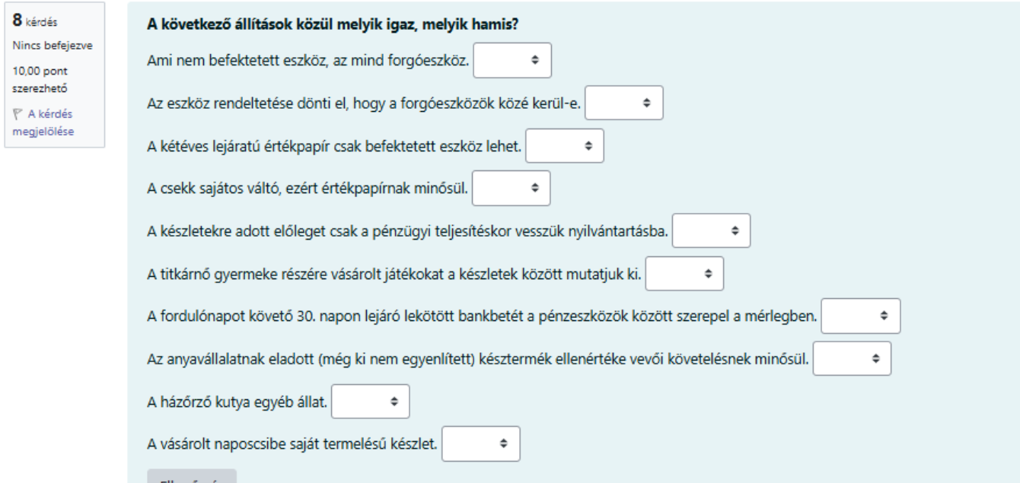

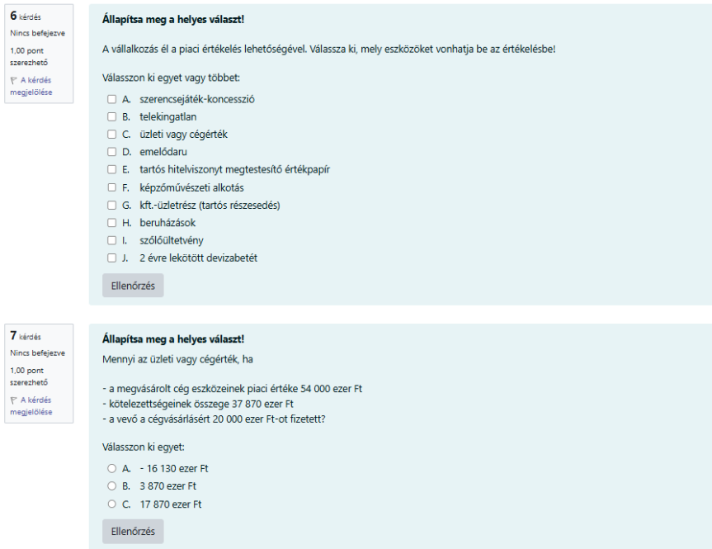

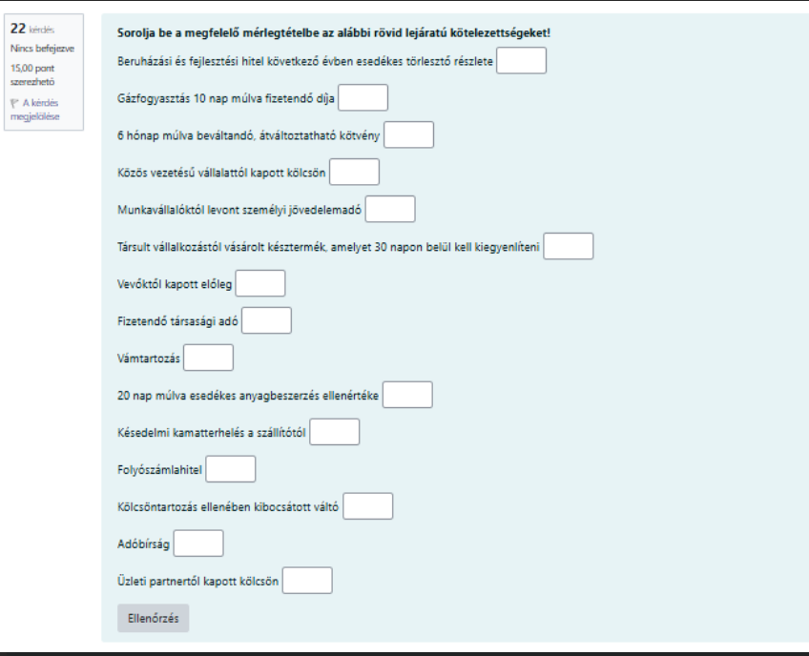

saját tőke (fontos)
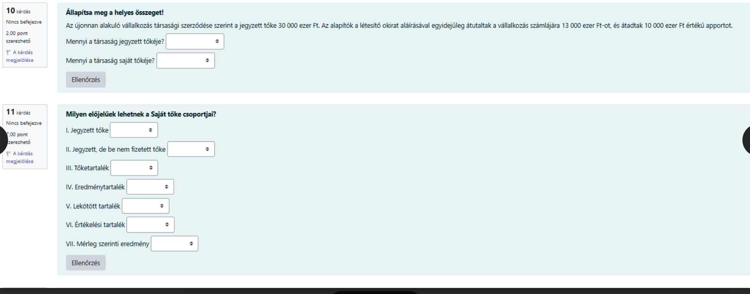

 | 10. kérdés:

 | cégalapitáskor a jegyzett tőke összeénél NEM számit, hogy befizették-e.átadták-e már, csak az számit, hogy mennyi van az okiratban, mert lehet részletekben fizetni.
 | tehát a jegyzett tőke itt most mindenképpen 30.000 eft, még akkor is, ha az nincs teljesen befizetve.

D. SAJÁT TŐKE
I. Jegyzett tőke |  | alaptőke, amit cégalapitáskor betesznek (később megváltoztatható )
Ebből: visszavásárolt tulajdoni részesedés névértéken |  | nem kell
II. Jegyzett, de még be nem fizetett tőke (-) |  | az alaptőkének az a része, amit még nem adtak oda --> céglaapitáskor lehet részletekben befizetni!!! Ha pl 5 mft lesz az alaptőke, de ebből először csak 3 mft-ot fizetnek be a tulajdonosok: akkor 5 mft megy a jegyzett tőkéhez, és 5-3 = 2 mft a jegyzett, de még be nem fizetett tőkéhez. ez a sor MINDIG MINUSZ
...

mérleg számolós példa
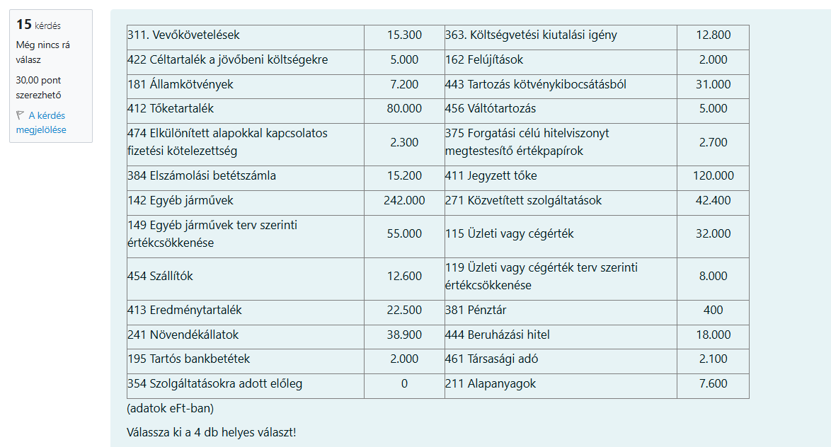
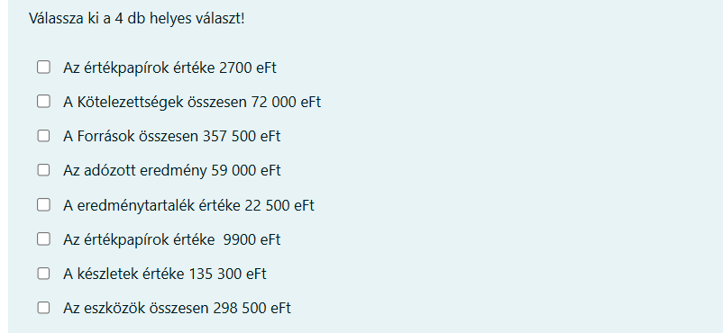
...
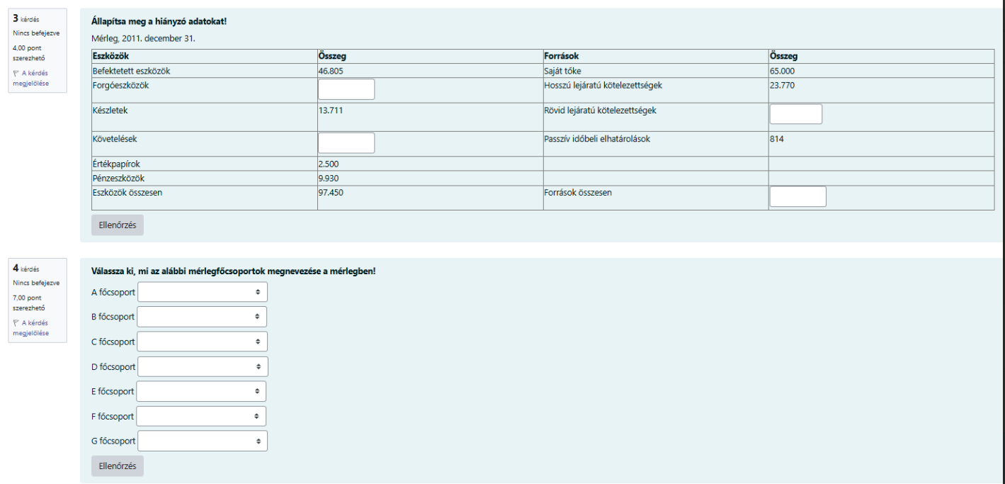

erkim számolós megoldás
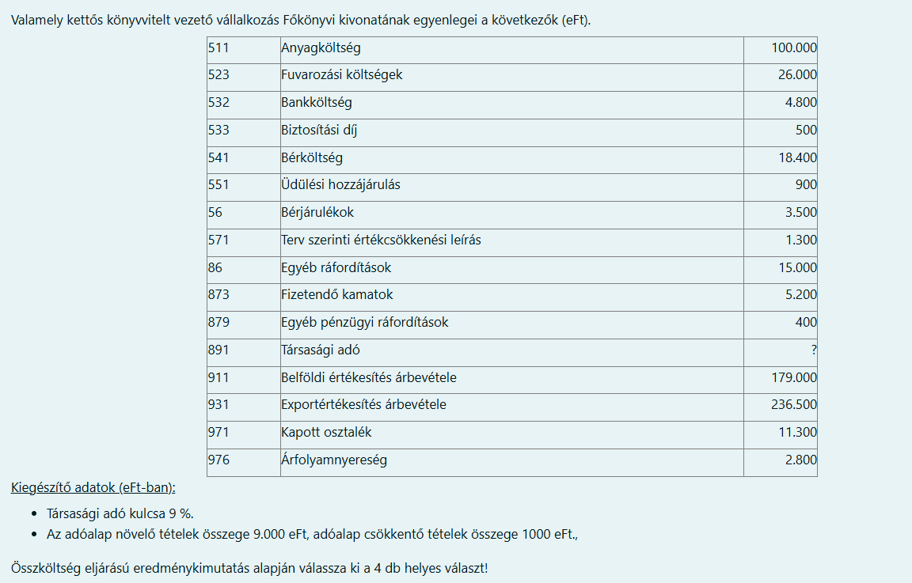
EREDMÉNYKIMUTATÁS ÖSSZKÖLTSÉG ELJÁRÁSSAL
Megnevezés | számlaszám
01. Belföldi értékesítés nettó árbevétele | 911 és 929 között minden | 179,000
02. Exportértékesítés nettó árbevétele | 931 és 949 között minden | 236,500
I. Értékesítés nettó árbevétele | 01+02 | 415,500
03. Saját termelésű készletek állományváltozása | 581
04. Saját előállítású eszközök aktivált értéke | 582
II. Aktivált saját teljesítmények értéke | 03+04 | -
III. Egyéb bevételek | minden 96-os | -
Ebből: visszaírt értékvesztés
05. Anyagköltség | minden 51 kezdetű | 100,000
06. Igénybe vett szolgáltatások értéke | minden 52 kezdetű | 26,000
07. Egyéb szolgáltatások értéke | minden 53 kezdetű | 4800 + 500 = 5300
08. Eladott áruk beszerzési értéke | 814
09. Eladott (közvetített) szolgáltatások értéke | 815
IV. Anyagjellegű ráfordítások | 5+6+7+8+9 | 131,300
10. Bérköltség | minden 54-es kezdetű | 18,400
11. Személyi jellegű egyéb kifizetések | minden 55 kezdetű | 900
12. Bérjárulékok | minden 56 kezdetű | 3,500
V. Személyi jellegű ráfordítások | 10+11+12 | 22,800
VI. Értékcsökkenési leírás | minden 57-es kezdetű | 1,300
VII. Egyéb ráfordítások | minden 86-os kezdetű | 15,000
Ebből: értékvesztés
A. ÜZEMI (ÜZLETI) TEVÉKENYSÉG EREDMÉNYE | I+II+III-IV-V-VI-VII | 245,100
13. Kapott (járó) osztalék, részesedés | 971 | 11,300
14. Részesedésekből származó bevételek, árfolyamnyereségek | 972
15. Befektetett pénzügyi eszközökből származtó bevételek, árf. nyereség | 973
16. Egyéb kapott (járó) kamatok és kamatjellegű bevételek | 974
17. Pénzügyi műveletek egyéb bevételei | 975 és 979 között | 2,800
VIII. Pénzügyi műveletek bevételei | minden 97-es | 14,100
18. Részesedésekből származó ráfordítások, árfolyamveszteségek | 871
19. Befektetett pénzügyi eszközökből származó ráfordítások. árf.veszteség | 872
20. Fizetendő kamatok és kamatjellegű ráfordítások | 873 | 5,200
21. Részesedések, értékpapírok, bankbetétek értékvesztése | 874
22. Pénzügyi műveletek egyéb ráfordításai | 875 és 879 között minden | 400
IX. Pénzügyi műveletek ráfordításai | minden 87-es | 5,600
B. PÉNZÜGYI MŰVELETEK EREDMÉNYE | VIII - IX | 8,500
C. ADÓZÁS ELŐTTI EREDMÉNY | A+B | 253,600
XII. Adófizetési kötelezettség (TAO) | (254100 + 9000 - 1000)*9% | 23,544 | adófiz.köt: (adózás előtti eredmény + adóalap növelő tételek - adóalap csökkentő) * 9%
D. ADÓZOTT EREDMÉNY | C - XII | 230,056

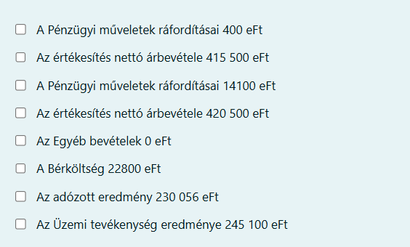

 |  | pénz műv ráf: nem helyes a 400, hanem 5600 a helyes
 |  | ért nettó árbevétele = 415500, ez helyes válasz
 |  | pénz műv ráf: nem helyes a 14100, hanem 5600 a helyes
 |  | ért nettó árbevétele = 420500 nem, helyes
 |  | egyéb bevétel = 0 ez helyes
 |  | bérktg 22800: ez nem helyes
 |  | adózott eredmény = 230056 : helyes
 |  | üzemi tevékenység eredménye = 245100, ez helyes

eredménykim.számolós példa
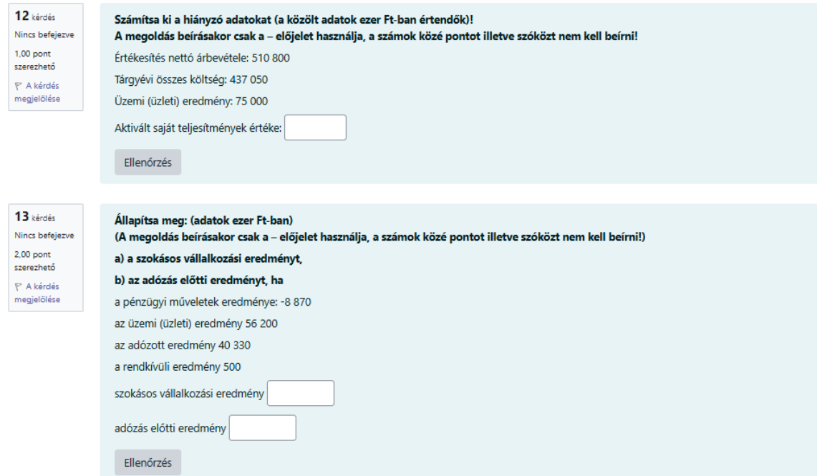

számlatükör
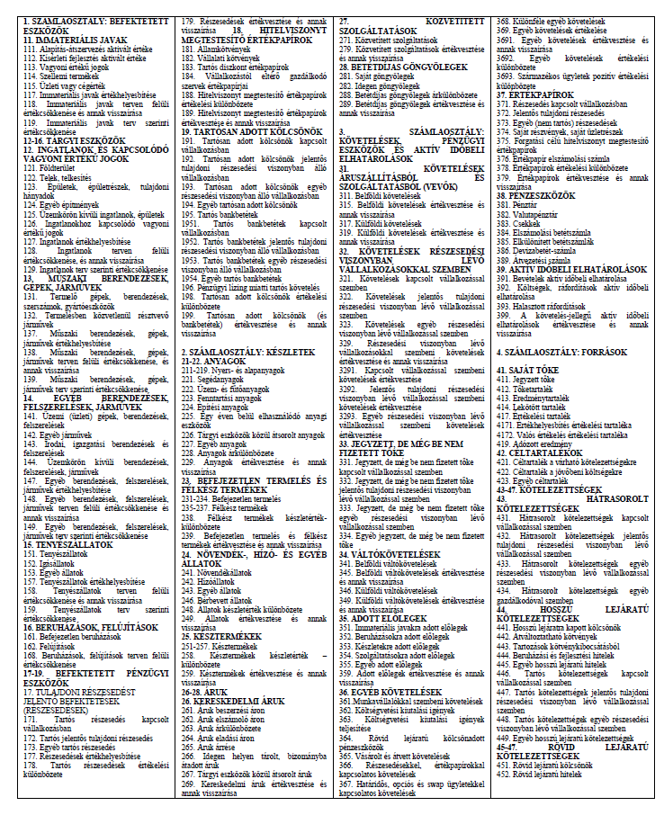

Készletértékelés
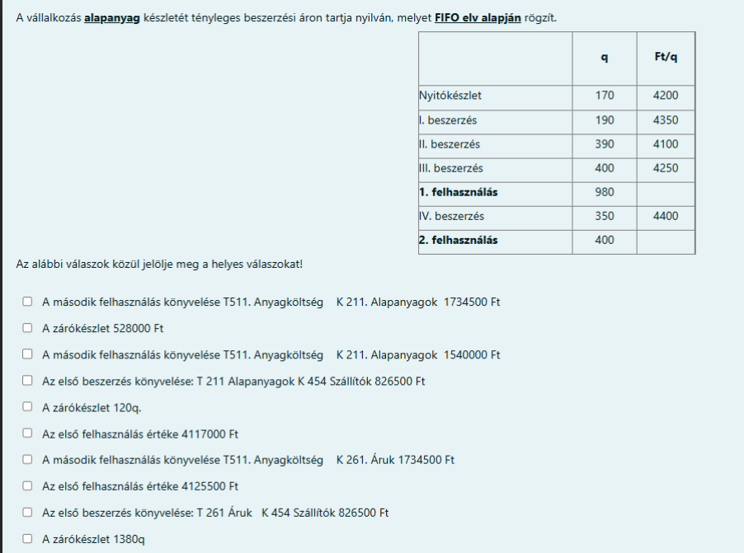

néhány tényleges könyvelés
...
